Kart
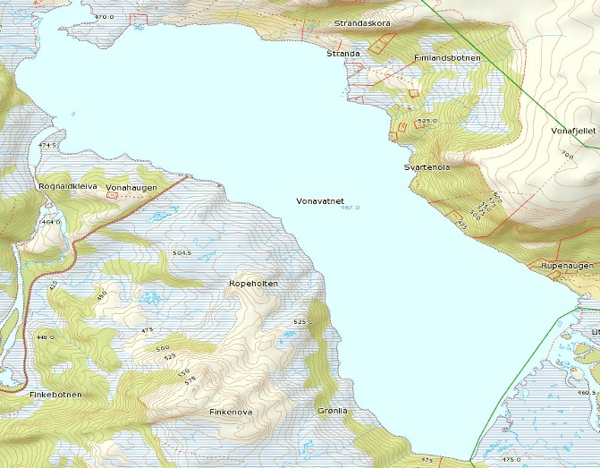
Huushytta
Yste Klopstadhytta

Ura

Holmen
Nordheimhytta

Leite
Leitesteinen

Måsesteinen

Yste Grønelia
Lisjeelva
Granden

Storeelva

Ura

